Лист1
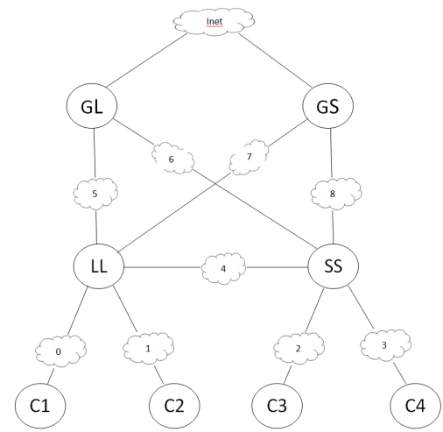
Имя компьютера | Интерфейс | IP адрес | Маска сети | Подсеть
С1 | 0 |  |  | 0
С2 | 0 |  |  | 1
С3 | 0 |  |  | 2
С4 | 0 |  |  | 3
LL | 0 |  |  | 0
LL | 1 |  |  | 1
LL | 2 |  |  | 4
LL | 3 |  |  | 5
LL | 4 |  |  | 7
SS | 0 |  |  | 2
SS | 1 |  |  | 3
SS | 2 |  |  | 4
SS | 3 |  |  | 6
SS | 4 |  |  | 8
GL | 0 |  |  | 5
GL | 1 |  |  | 6
GS | 0 |  |  | 7
GS | 1 |  |  | 8

